Sheet1
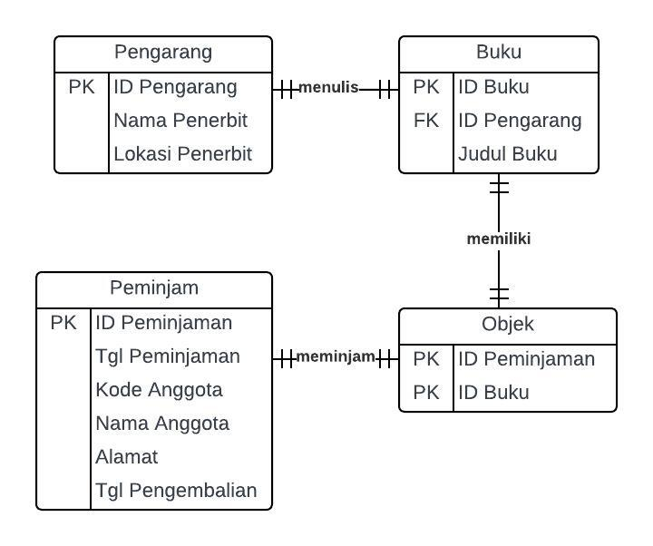
UNF
ID Peminjaman | Tgl Peminjaman | Kode Anggota | Nama Anggota | Alamat | Tgl Pengembalian | Kode Buku | Judul | Pengarang | Nama Penerbit | Lokasi Penerbit | Subjek

00111 | 2024-04-02 | 231130001 | Jessica | JL. Thamrin | 2024-04-09 | 123 | MANAJEMEN DATABASE | WAWAN R. | ANDI | YOGYA | DATABASE
 |  |  |  |  |  |  |  | SITI FATIMAH |  |  | KEAMANAN DATA
 |  |  |  |  |  |  |  | BURHANUDDIN |  |  | TRANSAKSI
00112 | 2024-04-03 | 231110001 | Kelvin | Jl. Krakatau | 2024-04-10 | 124 | SIM | DIAN SASTRO | ANDI | YOGYA | SISTEM INFORMASI
00113 | 2024-04-10 | 231130001 | Jessica | JL. Thamrin | 2024-04-17 | 234 | PERANCANGAN DATABASE | FARID RM | GRAMEDIA | JAKARTA | DATABASE
 |  |  |  |  |  |  |  | FISKA DIANA |  |  | SQL

1NF
ID Peminjaman | Tgl Peminjaman | Kode Anggota | Nama Anggota | Alamat | Tgl Pengembalian | Kode Buku | Judul | Pengarang | Nama Penerbit | Lokasi Penerbit | Subjek

00111 | 2024-04-02 | 231130001 | Jessica | JL. Thamrin | 2024-04-09 | 123 | MANAJEMEN DATABASE | WAWAN R. | ANDI | YOGYA | DATABASE
00111 | 2024-04-02 | 231130001 | Jessica | JL. Thamrin | 2024-04-09 | 123 | MANAJEMEN DATABASE | SITI FATIMAH | ANDI | YOGYA | KEAMANAN DATA
00111 | 2024-04-02 | 231130001 | Jessica | JL. Thamrin | 2024-04-09 | 123 | MANAJEMEN DATABASE | BURHANUDDIN | ANDI | YOGYA | TRANSAKSI
00112 | 2024-04-03 | 231110001 | Kelvin | Jl. Krakatau | 2024-04-10 | 124 | SIM | DIAN SASTRO | ANDI | YOGYA | SISTEM INFORMASI
00113 | 2024-04-10 | 231130001 | Jessica | JL. Thamrin | 2024-04-17 | 234 | PERANCANGAN DATABASE | FARID RM | GRAMEDIA | JAKARTA | DATABASE
00113 | 2024-04-10 | 231130001 | Jessica | JL. Thamrin | 2024-04-17 | 234 | PERANCANGAN DATABASE | FISKA DIANA | GRAMEDIA | JAKARTA | SQL

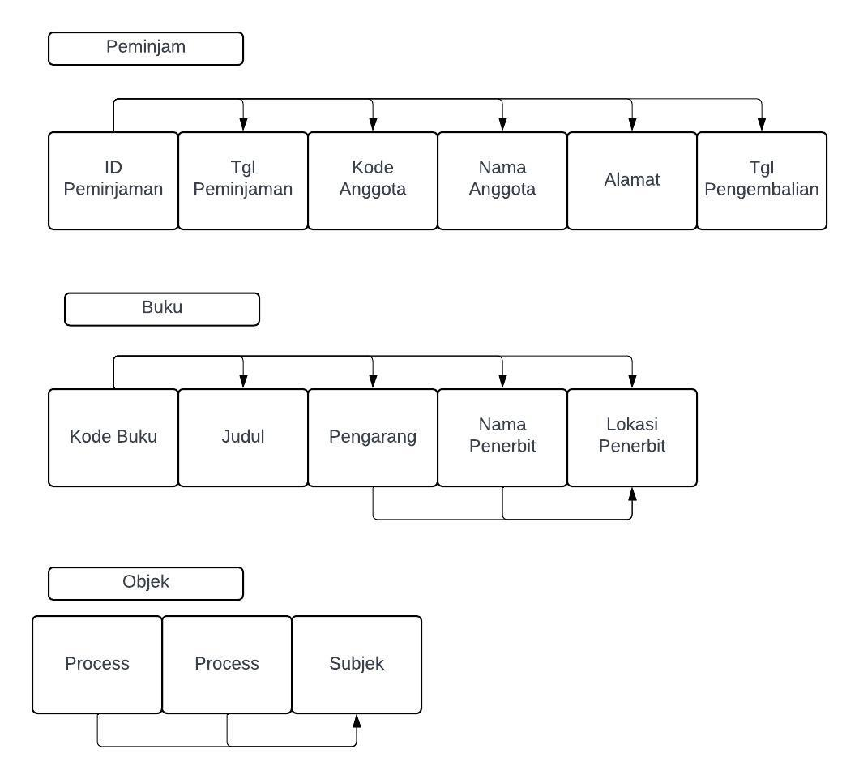
2NF
Tabel Peminjam
ID Peminjaman | Tgl Peminjaman | Kode Anggota | Nama Anggota | Alamat | Tgl Pengembalian

00111 | 2024-04-02 | 231130001 | Jessica | JL. Thamrin | 2024-04-09
00112 | 2024-04-03 | 231110001 | Kelvin | Jl. Krakatau | 2024-04-10
00113 | 2024-04-10 | 231130001 | Jessica | JL. Thamrin | 2024-04-17

Tabel Buku
Kode Buku | Judul | Pengarang | Nama Penerbit | Lokasi Penerbit

123 | MANAJEMEN DATABASE | WAWAN R. | ANDI | YOGYA
123 | MANAJEMEN DATABASE | SITI FATIMAH | ANDI | YOGYA
123 | MANAJEMEN DATABASE | BURHANUDDIN | ANDI | YOGYA
124 | SIM | DIAN SASTRO | ANDI | YOGYA
234 | PERANCANGAN DATABASE | FARID RM | GRAMEDIA | JAKARTA
234 | PERANCANGAN DATABASE | FISKA DIANA | GRAMEDIA | JAKARTA

objek
ID Peminjaman | Kode Buku | Subjek

00111 | 123 | DATABASE
00111 | 123 | KEAMANAN DATA
00111 | 123 | TRANSAKSI
00112 | 124 | SISTEM INFORMASI
00113 | 234 | DATABASE
00113 | 234 | SQL

3NF
Tabel Buku
Kode Buku | Judul | Pengarang
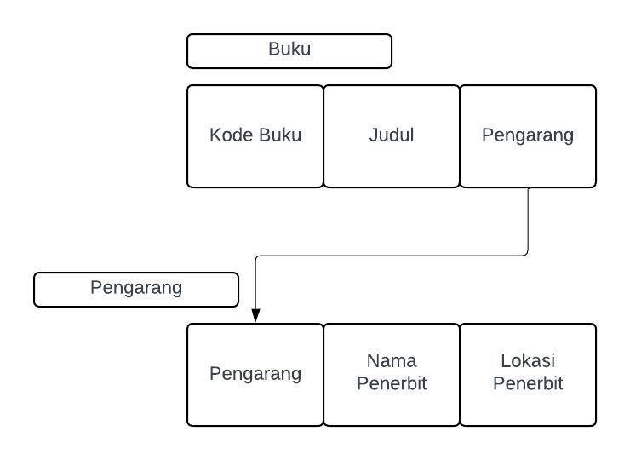
123 | MANAJEMEN DATABASE | WAWAN R.
123 | MANAJEMEN DATABASE | SITI FATIMAH
123 | MANAJEMEN DATABASE | BURHANUDDIN
124 | SIM | DIAN SASTRO
234 | PERANCANGAN DATABASE | FARID RM
234 | PERANCANGAN DATABASE | FISKA DIANA

Pengarang
Pengarang | Nama Penerbit | Lokasi Penerbit

WAWAN R. | ANDI | YOGYA
SITI FATIMAH | ANDI | YOGYA
BURHANUDDIN | ANDI | YOGYA
DIAN SASTRO | ANDI | YOGYA
FARID RM | GRAMEDIA | JAKARTA
FISKA DIANA | GRAMEDIA | JAKARTA

Diagram ERD dari hasil normalisasi

